Oppgave 10
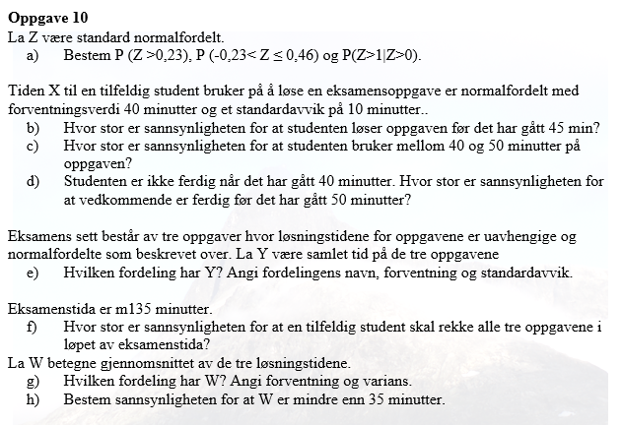
Z~N(0,1)
a) P(Z>0,23)=1-P(Z≤0,23)= | 0.409
P(-0,23<Z≤0,46)=P(Z≤0,46)-P(Z≤-0,23)= |  | 0.268
P(Z>1|Z>0)=P(Z<1∩Z>0)/P(Z>0)=P(Z>0)/P(Z>0)=1

X- tiden på en oppgave
X~N(40, 10)
b) P(X<45)=P(X≤45)= | 0.691
c) P(40<X<50)=P(X≤50)-P(X≤40)= |  | 0.341
d)
 |  |  | 0.683

e) Y=X_1+X_2+X_3
Y er normalfordelt, og E(Y)=E(X_1)+E(X_2)+E(X_3)=40+40+40=120
Var(Y)=Var(X_1)+Var(X-2)+Var (X_3)=100+100+100=300
SD(Y)=rot(Var(Y))= | 17.3
Y~N( 120, 17.3)

f) P(Y<135)=P(Y≤135)= | 0.807

W=Y/3
g) W er normalfordelt , E(W)=E(Y)/3=120/3=40, SD(W)=SD(Y)/rot(3)= |  |  | 10
W~N(40, 10)

h) P(W<35)=P(W≤35)= | 0.309

